Садовые дома
 | Садовый дом 4 | Садовый дом 10 куб | Садовый дом 10 | Садовый дом 17 | Садовый дом 21 | Садовый дом 21 соло | Садовый дом 21 с хозблоком | Гостевой дом 24 | Дачный дом 21 из двойного бруса
Изображение | 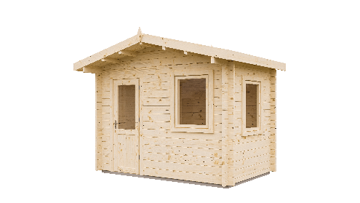 |  |  |  |  |  | 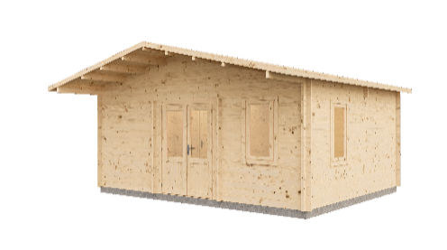 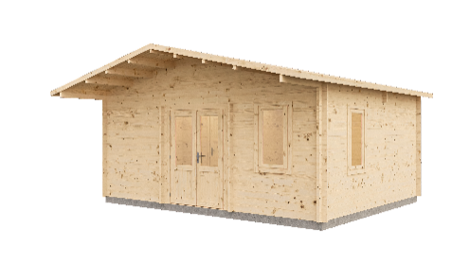 |  | 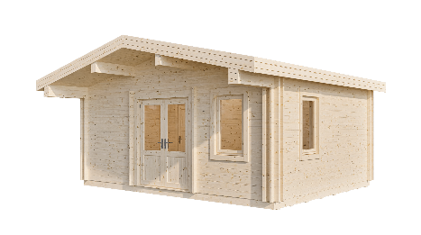
Краткое описание | Садовый дом из массива сосны 2,9х2 м, площадью 4,54 кв.м. | Садовый дом из массива сосны 3,5х3,5 м, площадью 10,4 кв.м. Современная кубическая форма, панорамные окна, терраса и декоративной стеной для защиты от солнца в зоне входной группы. | Садовый дом из массива сосны 3,9х3 м, площадью 9,9 кв.м. с широким свесом над входной группой. Зону входа можно дополнить террасой, которая закроется свесом. | Садовый дом из массива сосны 5х4 м площадью 17,5 кв.м. с широким свесом над входной группой. Зону входа можно дополнить террасой, которая закроется свесом. | Садовый дом из массива сосны 6х4,9 м площадью 21,3 кв.м. с широким свесом над входной группой. Зону входа можно дополнить террасой, которая закроется свесом. | Садовый дом из массива сосны 6х4 м общей площадью 21,3 кв.м. с двускатной крышей. | Садовый дом из массива сосны 5,8х4,2 м общей площадью 21,5 кв.м. с отдельным входом в хозблок (6,9 кв.м.) и односкатной крышей. Зону входа можно дополнить террасой. | Садовый дом из массива сосны 5,8х4,7 м общей площадью 24 кв.м. с отдельной комнатой под размещение санузла и двускатной кровлей. | Садовый дом из массива сосны 5,8х4,7 м общей площадью 21,5 кв.м. с отдельной комнатой под размещение санузла и двускатной кровлей.
Маркетинговое описание | Дом, размером 2,9×2 м и внутренней площадью 4,54 м2, готов к использованию с момента установки. Единственная задача — собрать его так, как показано в понятной инструкции. Благодаря прочной конструкции, он может быть адаптирован под самые разные нужды, а использование экологически чистых материалов — приятное дополнение к жизни на природе. | Современный дизайн и минималистичная форма — возможность со вкусом осовременить или дополнить любое пространство. Внушительная площадь 10,4 м² при компактном размере 3,5×3,5 м позволяет обыграть пространство как угодно. Люди творчества увидят здесь великолепную студию с панорамными окнами, семья — отличную гостевую, игровую или столовую. | Этот дом, разработан специально для того, чтобы создать дополнительное пространство для жизни. При размере 3,9×3 м его площадь составляет 9,9 м2 уюта, сопровождаемого ароматом древесины. Дом выполнен из качественных материалов, что обеспечивает его долговечность и надежность. | Этот садовый дом размером 5×4 м — отличное решение для тех, кто нуждается в дополнительном жилом пространстве. Его площадь составляет 17,5 м², что обеспечивает уютные условия для комфортного летнего проживания и отдыха. Широкий навес над входом защищает от неблагоприятных погодных условий. | Дом размером 6×4 м с площадью 21,3 м² - превосходный выбор для увеличения жилого пространства и украшения вашего участка. Создайте предмет гордости, который захочется демонстрировать. Летняя кухня, гостевая комната или мастерская — обустраивайте дом на свой вкус. Пространства более чем достаточно! | Садовый дом классической конструкции размером 6×4 м со скатной крышей и общей площадью 21,3 м² позволяет с комфортом обустроить внутреннее пространство, а три окна и остеклённые двери обеспечивают естественное освещение помещений, создавая приятную и светлую атмосферу. | Садовый дом размером 5,8х4,2 м с общей площадью 21,5 м² разделен на две функциональные зоны: просторное помещение площадью 14,6 м², идеально подходящее для создания уютной гостиной, столовой или игровой, и хозблок площадью 6,9 м² с глухой дверью, который обеспечит надежное хранение всего необходимого, скрывая его от любопытных глаз. | Уютный гостевой дом общей площадью 24 м² идеально подойдет для отдыха: в доме предусмотрена отдельная зона 3,5 м² для размещения санузла, широкий навес над входом защитит от непогоды, а большое окно и остеклённые двери наполняют пространство естественным светом. Дом может служить основным номерным фондом для туристических баз, предусматривающих летнее размещение гостей. | Небольшой дачный дом из двойного бруса, общей площадью 18,6 м², станет уютным и практичным решением для загородного отдыха. Внутри предусмотрена отдельная зона 2,9 м² для размещения санузла. Конструкция из двойного бруса позволяет выполнить скрытое утепление внутри стен, обеспечивая комфорт в прохладное время. Два окна и остеклённые двери наполняют дом естественным светом, создавая ощущение простора, а навес над входом надёжно защитит от дождя и солнца.
Вариантивность сборки | Да | Да | Да | Да | Да | Да | Да | Да | Да
Планировка
Габаритные размеры, см | 290*200 | 350*350 | 390*300 | 500*400 | 600*490 | 600*400 | 580*420 | 580*470 | 580*470
Размер мини бруса, мм | 44 | 44 | 44 | 44 | 44 | 44 | 44 | 44 | 44 + 44
Внутренняя площадь, м² | 4.54 | 10.4 | 9.9 | 17.5 | 21.3 | 21.3 | 21.5 | 24 | 21.5
Площадь крыши, м² | 7.7 | 17.5 | 27.1 | 27.1 | 32.3 | 27.1 | 27.4 | 37.2 | 37.5
Высота по стенам, см | 217.6 | 234.9 | 220.2 | 2202 | 222.7 | 270.5 | 229.2 | 227.7 | 2290
Высота по кровле, см | 255.9 | 268.2 | 280.5 | 2805 | 286.4 | 311.8 | 256.2 | 306.4 | 3307
Площадь террасы, м² | - | 3.7 | - | - | - | - | - | -
Окна, см\кол-во (открываются наружу) | 730х1175 2 шт | 630х1700 2 шт | 580х1175 2 шт 1350х1040 1 шт | 1350х1040 2 шт | 730х1175 2 шт 1350х1040 1 шт | 1350х1040 3 шт | 730х1175 2 шт | 730х1175 2 шт | 730х1175 2 шт
Двери, см\кол-во | 830х1975 | 1580х1975 | 1580х1975 | 1580х1975 | 1580х1975 | 1580х1975 1 шт | 1580х1975 1 шт 830х1975 1 шт | 1580х1975 830х1975 | 1580х1975 830х1975
Размер пакета ДхШхВ (вес*, кг) | 2900x1100x950 (910*) | 3900х1100х1380 (1790*) | 3900х1100х1180 (1400*) | 5800x1100х1010 (1960*) | 6000х1100х1120 (2230*) | 6000х1100х1180 (2560*) | 5800х1100х1300 (2510*) | 5800х1100х1230 (2600*) 5800х1100х400 (730*)
Кол-во пакетов в фуру (*высота 2.95) | 16(*22) | 6(*11) | 12(*14) | 8 | 8 | 8 | 8 | 4(*6)

Гаражи
 | Гараж 20 | Гараж 21 | Навес 26 с хозблоком | Гараж 32 дуэт | Гараж 49 | Гараж 52 дуэт с навесом | Навес 32 КДК
Изображение
Краткое описание | Гараж 4,5х6 м со скатной крышей, общей площадью 21 кв.м. Стены из двойного бруса для возможности внутристенного утепления. Рассчитан на 1 автомобиль габаритами до Д 5,5 м х Ш 2,3 м х В 2,1 м. Одно распашное окно, отдельный вход (дверь). Один въезд для автомобиля. Комплектация без ворот и пола. | Гараж 6х4 м со скатной крышей, общей площадью 21,3 кв.м. Рассчитан на 1 автомобиль габаритами до Д 5,5 м х Ш 2,3 м х В 2,1 м. Одно распашное окно, отдельный вход (дверь). Один въезд для автомобиля. Комплектация без ворот и пола. | Открытый гараж 5*6 м с хозблоком, общей площадью 26,5 кв.м. Рассчитан на 1 автомобиль габаритами до Д 5,5 м х Ш 2,3 м х В 2,1 м. Хоблок площадью 7,4 кв.м с окном и отдельным входом. | Гараж 6х6 м со скатной крышей, общей площадью 32 кв.м. Рассчитан на 2 автомобиля габаритами до Д 5,5 м х Ш 2,3 м х В 2,1 м. Два распашных окна, отдельный вход (дверь). Два въезда для автомобилей. Комплектация без ворот и пола. | Гараж 6х9 м со скатной крышей, общей площадью 49 кв.м. Рассчитан на 2 автомобиля габаритами до Д 5,5 м х Ш 2,3 м х В 2,1 м. Два распашных окна, отдельный вход (дверь). Два въезда для автомобилей. Комплектация без ворот и пола. | Гараж 6х9,7 м со плоской крышей зашитой парапетом из досок, общей площадью 54,7 кв.м. Площадь закрытого блока 21,4 кв.м, плоащдь под навесом 33,3 кв.м. Рассчитан на 3 автомобиля габаритами до Д 5,5 м х Ш 2,3 м х В 2,1 м: один в закртом блоке, два под навесом. В закрытом блоке 2 распашных окна и вход через дверь со стороны навеса. Три въезда для автомобилей. Комплектация без ворот и пола. | Навес размером 5,8х5,8м со скатной кровлей общей площадью 32 м², рассчитан на 2 автомобиля габаритами до Д 5,5 м х Ш 2,3 м х В 2,1 м. Навес выполнен с применением клееных балок
Маркетинговое описание | Компактный гараж 4,5×6 м, общей площадью 21 м2 рассчитан на 1 автомобиль. Стены выполнены из двойного бруса, что позволяет произвести внутристенное утепление при необходимости. Для удобства использования в гараже предусмотрено одно распашное окно и отдельный вход с дверью. | Функциональный гараж площадью 21 кв.м. Способен вместить не только автомобиль, но и обеспечить дополнительное пространство для хранения различных вещей. Гараж оборудован одним распашным окном, которое обеспечит естественное освещение в дневное время, и отдельным входом с дверью для удобства. | Навес 5х6 м, общей площадью 27,3 кв.м. предназначен для размещения одного автомобиля. Особенностью данной модели является наличие закрытого хозяйственного блока площадью 10,5 кв.м, который оснащен окном и отдельным входом. Хозблок может использоваться для хранения различных инструментов и принадлежностей, что делает эту модель еще более функциональной и удобной в использовании. Для тех, кто хочет защитить свой автомобиль от непогоды и иметь дополнительное место для хранения. | Просторный гараж 6×6 м, площадью 32 м². Гараж рассчитан на размещение одного автомобиля и мелкогабаритного транспорта или лодки и оборудован двумя въездами, что обеспечит удобство и безопасность. Гараж оснащен двумя распашными окнами для доступа дневного света и отдельным входом с дверью для комфорта доступа. Увеличенная площадь дает возможность обустроить рабочую зону с верстаком или организовать систему хранения, что сделает эту модель еще более функциональной и удобной в использовании. | Вместительный гараж общей площадью 49 м2 и размером 6×9 м разделен на две зоны: хозблок площадью 16 м2 и гараж площадью 33 м2. Гараж рассчитан на хранение одного автомобиля, а также мелкогабаритных транспортных средств, или садовой техники. Помещение оснащено двумя распашными окнами и отдельным входом с дверью. Два въезда обеспечивают комфортное размещение всех транспортных средств. | Вместительный гараж 6×9,7 м площадью 54,7 м² объединяет в себе две площадки под одной скатной кровлей, скрытой за парапетом. Закрытая часть рассчитана на один автомобиль и оснащена двумя распашными окнами для естественного освещения и отдельным входом со стороны навеса. Открытая часть под навесом вмещает два автомобиля. Это решение для тех, кто ищет гибкое и функциональное пространство для парковки автомобилей и организации пространства. | Классический деревянный навес размером 5,8 × 5,8 м и полезной площадью 32 м2 — это функциональное решение для защиты двух автомобилей от осадков и прямого солнечного света. Конструкция навеса выполнена из прочного клееного бруса с высокой устойчивостью к нагрузкам и деформациям. Кровля — скатная, что обеспечивает естественный отток дождевой и талой воды. Навес полностью открыт по периметру, благодаря чему его можно использовать не только как парковку, но и как летнюю зону отдыха.
Вариантивность сборки | да | да | да | да | да | да | нет
Планировка | 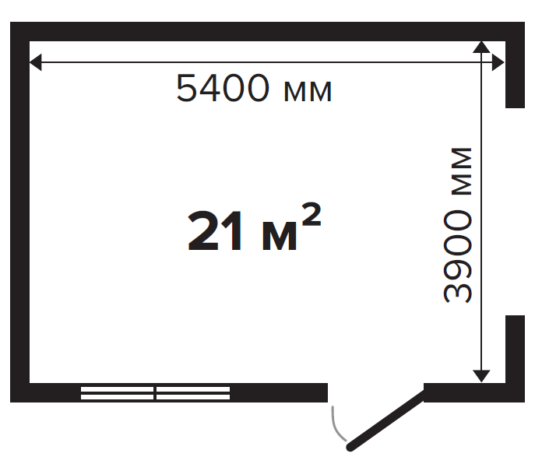 | 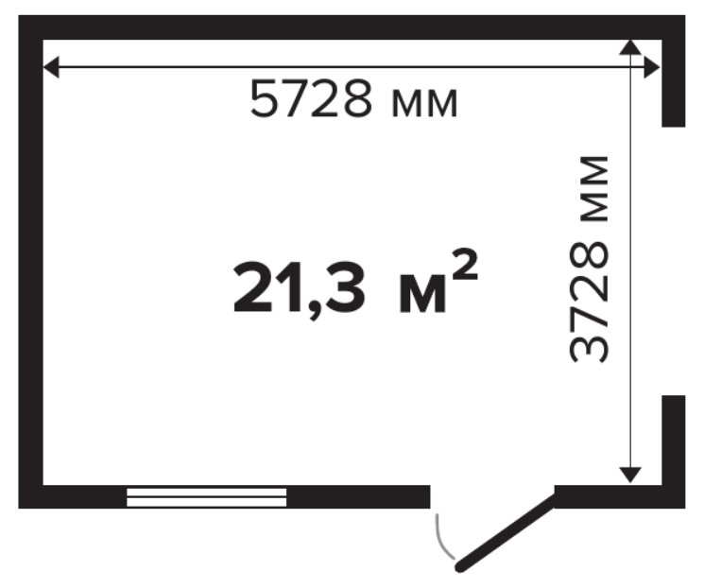 | 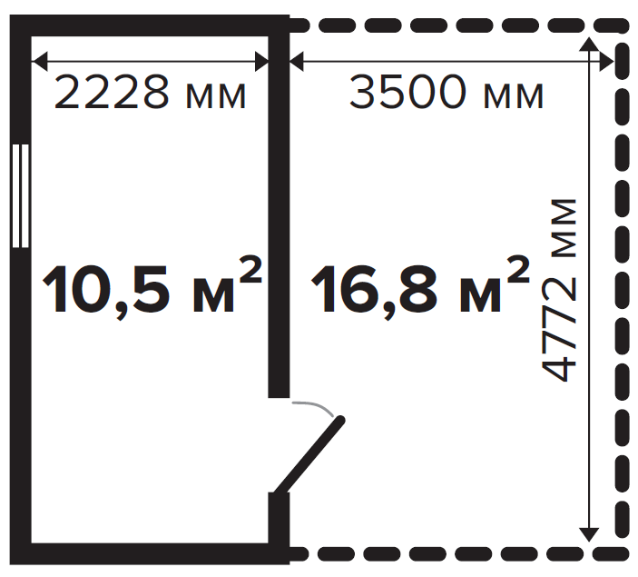 | 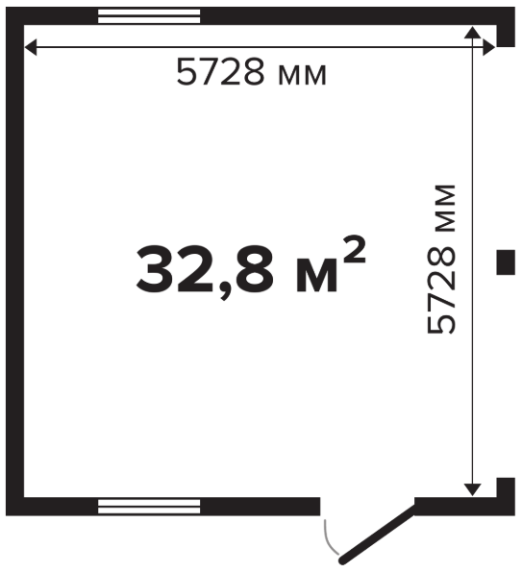 | 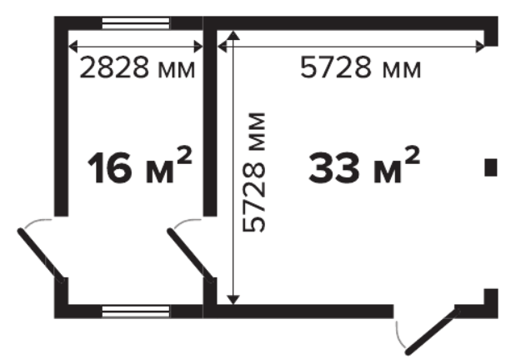 | 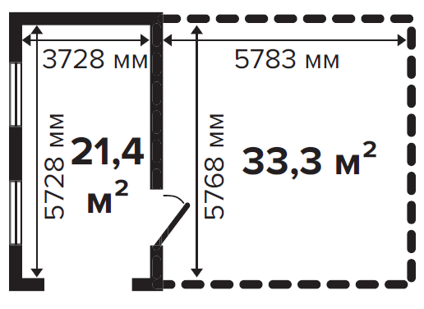 | 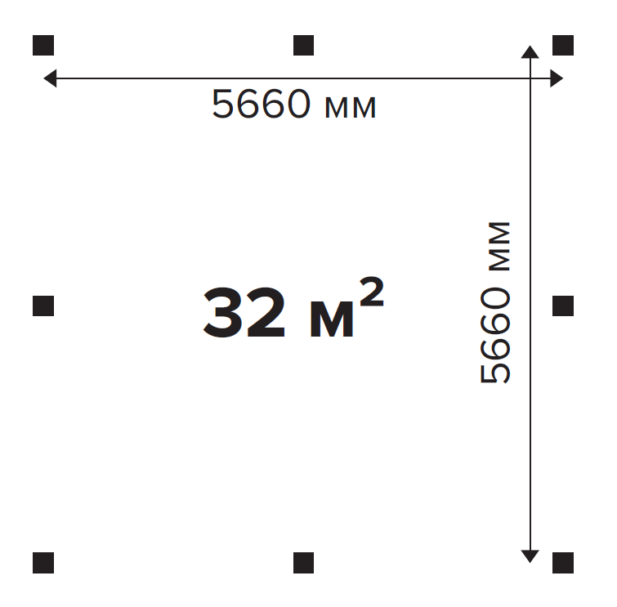
Кол-во автомобилей | 1 | 1 | 1 | 1 | 1 | 3 | 2
Габаритные размеры, см | 600х450 | 600х400 | 500х600 | 600х600 | 600х890 | 600х970 | 580х580
Размер мини бруса, мм | 44 | 44 | 44 | 44 | 44 | 44 | клееный брус
Площадь, кв.м. | 21 | 21.3 | 27.3 | 32.8 | 49 | 54.7 | 32
Высота по стенам, см | 242.3 | 251.5 | 246.5 | 2693 | 260.4 | 277.4 | 254
Высота по воротам, см | 222.7 | 222.7 | 227.4 | 210 | 222.7 | 222.7 | 2200
Высота по кровле, см | 308.7 | 308.7 | 304.2 | 3380 | 318.9 | 320.6 | 330
Площадь кровли, кв.м. | 30 | 27,1 | 33,6 | 39,8 | 60.5 | 61,5 | 47,4
Окна, см\кол-во (открываются наружу) | 1350х1040 1 шт | 1350х1040 1 шт | 1350х1040 1 шт | 1350х1040 2 шт | 1350х1040 2 шт | 1350х1040 мм 2 шт
Двери, см\кол-во | 830х1975 1 шт | 830х1975 1 шт | 830х1975 1 шт | 830х1975 1 шт | 830х1975 2 шт | 830х1975 мм
Рекомендованное стеллажное хранение
Рекомендации по исполнению ворот | распашные либо рольставни | распашные либо рольставни |  | распашные либо рольставни | распашные либо рольставни | распашные либо рольставни
Рекомендации по фундаменту | ленточный фундамент и плита | ленточный фундамент и плита | ленточный фундамент и плита | ленточный фундамент и плита | ленточный фундамент и плита | ленточный фундамент и плита
Вес комплекта, г | 3140 | 2030 | 2200 2340 |  | 2300 1460 | 2190 1550
Габариты поддона, см | 600х120х127 | 600х110х95 | 110х110х600 |  | 600х120х110 400х120х73 | 600х120х98 400х120х70

Бани
 | Баня 14 | Баня 23 | Баня 27
Изображение | 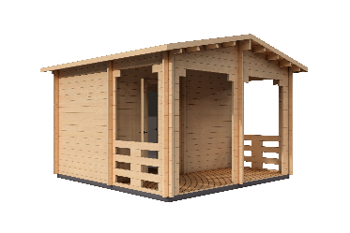 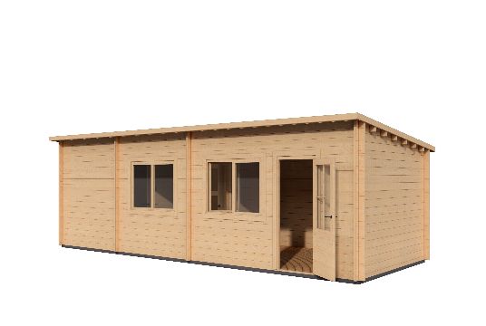 |  | 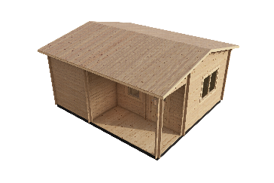
Вариантивность сборки
Краткое описание | Баня из массива древесины хвойных пород общей площадью 14 м², разделенная на парное помещение, помывочную/комнату отдыха и открытую террасу | Баня из массива древесины хвойных пород общей площадью 23 м². Пространство зонировано на две зоны: парная с отдельной комнатой для душевой и санузла и просторная зона отдыха | Баня из массива древесины хвойных пород 27 м² с парной, помывочной зоной, отдельным санузлом и комнатой отдыха.

Маркетинговое описание | Компактная, но функциональная баня 4×4 м с удобной террасой, рассчитанная на комфортный отдых 1–4 человек. Планировка объединяет полноценное помещение для парной, комнату переодевания/отдыха и открытую зону на улице. Терраса идеально подходит для времяпрепровождения после парения — здесь можно разместить стол и кресла для размеренного отдыха и общения. | Уютная баня площадью 23 м² спроектирована с продуманным разделением пространства. В одной части расположены парная, коридор, а также отдельные санузел и душевая. В другой — просторная комната отдыха, где приятно провести время после банных процедур. Компактный формат делает баню удобной и функциональной для любого участка. | Компактная баня размером 5,3 х 5,8 метров с продуманной планировкой создаёт полноценное пространство для отдыха на даче: парная, уютная комната отдыха и отдельный санузел с помывочной собраны в одном тёплом и светлом домике. Такое решение легко вписывается даже в небольшой участок и позволяет быстро получить готовое место для настоящего расслабления.
Вариантивность сборки | да | да | да
Планировка | 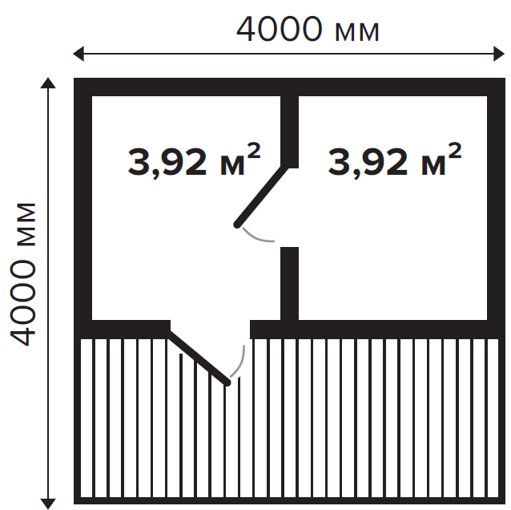 | 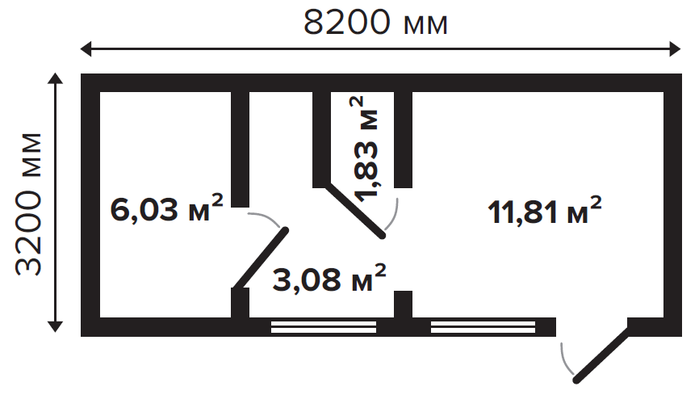 | 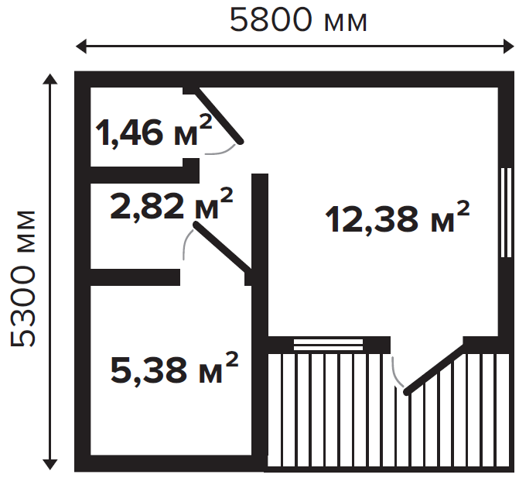
Габаритные размеры, см | 400 х 400 | 820 х 320 | 530 х 580
Размер мини бруса, мм | 44 | 44 | 44
Внутренняя площадь, м² | 7.84 | 22.75 | 22.04
Площадь крыши, м² | 19.5 | 29.37 | 35.74
Высота по стенам, мм | 2470 | 2250 | 2614
Высота по кровле, мм | 2870 | 2557 | 3140
Площадь террасы, м² | 6,05 | - | 5,36
Окна, мм\кол-во (открываются наружу) | - | 1350*1040 2шт | 1350*1040 1175*730
Двери, мм\кол-во | 850*2025 | 850*2025 | 850*2025
Размер пакета ДхШхВ (вес*, кг)
Кол-во пакетов в фуру (*высота 2.95)

